会員登録画面
▼概要
・会員員登録画面の登録ボタン押下時に遷移する画面
・新規会員登録機能(ユーザID・ニックネーム・パスワードの登録)

▼利用可能権限
・アプリをインストールしている全ユーザ

画面レイアウト

 |  |  | 画面遷移時 |  |  | 登録ボタン押下時 |  |  | ホームに戻るボタン押下時

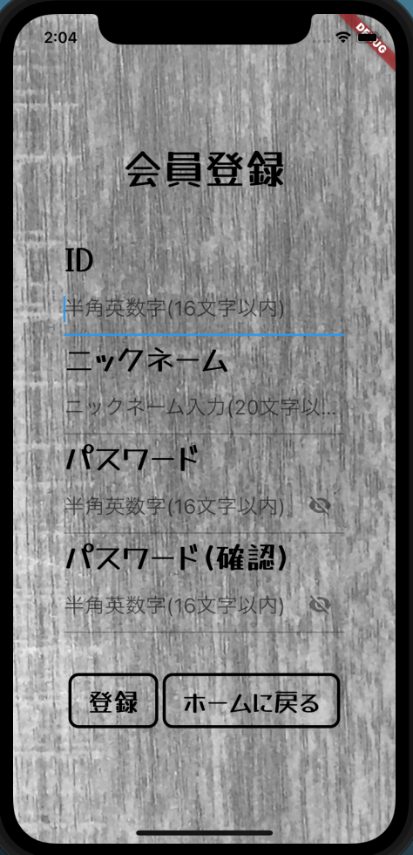
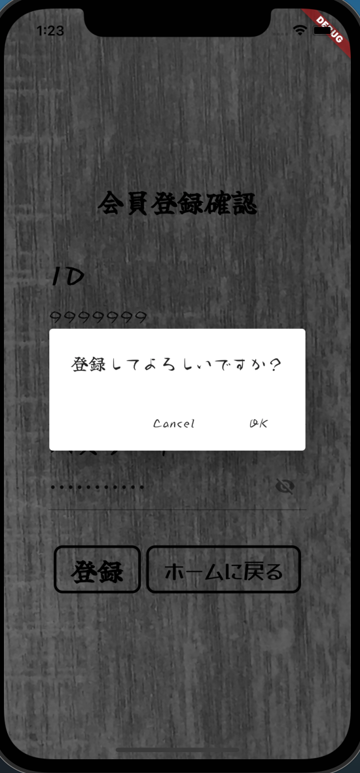
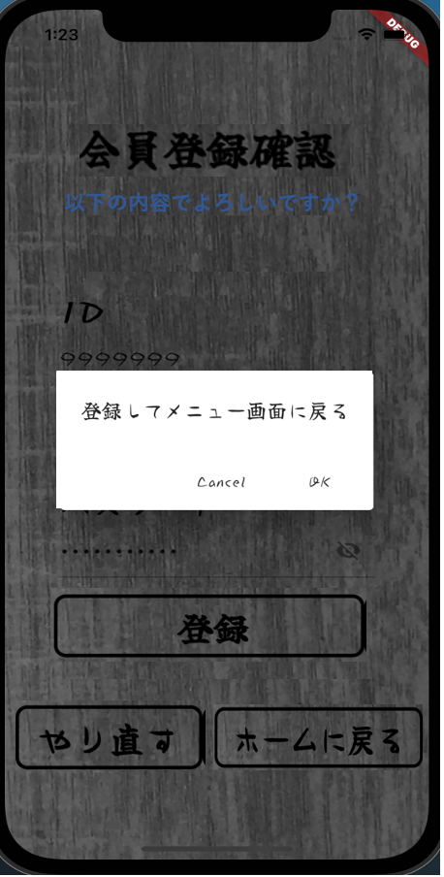

1
以下の内容でよろしいですか？
以下の内容でよろしいですか？

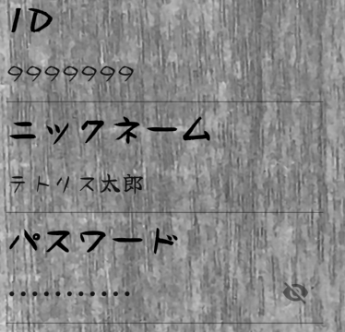
2

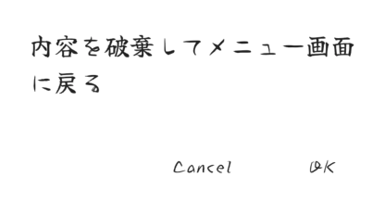
3

5
4

6

7
8

定義

 | 画面項目定義
 | No | 項目名 |  |  | 項目区分 |  |  | 初期表示 |  | 表示内容 | 入力制御 | 備考
 | 1 | 画面タイトル |  |  | ラベル |  |  | - |  | ‐ | ‐
 |  | 確認文言 |  |  | ラベル |  |  | - |  | - | -
 | 2 | ID |  |  | ラベル |  |  | 会員登録画面で入力したIDの値を表示 |  | ‐ | -
 | 3 | ニックネーム |  |  | ラベル |  |  | 会員登録画面で入力したニックネームの値を表示 |  | - | -
 | 4 | パスワード |  |  | ラベル |  |  | 会員登録画面で入力したパスワードの値を表示 |  | ‐ | ‐
 | 5 | パスワード表示アイコン |  |  | アイコン（トグルボタン） |  |  | パスワード非表示状態 |  | ‐ | 半角入力のみ可能
 | 6 | 登録 |  |  | ボタン |  |  | 活性化 |  | ‐ | ‐
 | 7 | やり直す |  |  | ボタン |  |  | 活性化 |  | ‐ | 半角入力のみ可能
 | 8 | ホームに戻る |  |  | ボタン |  |  | 活性化 |  | ‐ | -

 | アクション定義
 | No | 項目名 |  | 操作 |  |  | アクション
 | 1 | パスワード表示アイコン |  | ボタン押下時 |  |  | パスワードを表示、非表示を切り替える
 | 2 | 登録 |  | ボタン押下時 |  |  | ダイアログを表示し、画面を遷移する(OK => 会員情報を登録し、メニュー画面へ/Cancel=> 会員登録確認ページに留まる)
 | 3 | やり直す |  | ボタン押下時 |  |  | 会員登録画面に遷移
 | 4 | ホームに戻る |  | ボタン押下時 |  |  | ダイアログを表示し、画面を遷移する(OK => 内容を破棄し、メニュー画面へ/Cancel=> 会員登録確認ページに留まる)

